007
ОПЛАЧИВАТЬ СТРОГО ПО НАЗНАЧЕНИЮ

СРО АППС

Адрес: 630005, г. Новосибирск, ул. Крылова, д.36, оф. 86, тел. 249-10-41

Сибирский банк ПАО Сбербанк, г. Новосибирск |  |  |  |  |  |  |  |  | БИК |  | 045004641
 |  |  |  |  |  |  |  |  | Сч. № |  | 30101810500000000641
Банк получателя
ИНН |  | 5406984474 |  |  | КПП | 540601001 |  |  | Сч. № |  | 40703810344050003203
СРО АППС

Получатель
Назначение платежа:
ОПЛАТА ЧЛЕНСКОГО ВЗНОСА

Счет на оплату № |  |  |  | 418 |  | от | 15 апреля 2021

Плательщик: |  |  | OOO «СПС»
 | ИНН |  | 5406803181

№ |  | Товар |  |  |  |  |  | Ед. изм. |  | Кол-во |  | Цена |  | Сумма
1 |  | ОПЛАТА ЧЛЕНСКОГО ВЗНОСА за апрель 2021 г. |  |  |  |  |  | шт. |  | 1 |  | 5000.00 |  | 5,000.00

 |  |  |  |  |  |  |  |  |  |  |  |  | Итого: | 5,000.00
 |  |  |  |  |  |  |  |  |  |  |  |  | Без налога (НДС) |  | -
 |  |  |  |  |  |  |  |  |  |  | Итого к оплате: |  |  | 5,000.00

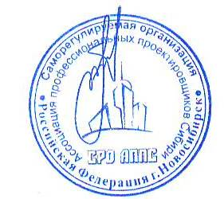

Директор |  |  |  |  | Бобков С.А.

